Лист1
 |  | Согласовано:
 |  | Директор МУ "Школьное питание"
 |  | ____________________ Л.С. Павлова

 | МЕНЮ
 | на " 13 " мая 2022 года

 | Прием пищи, наименование блюд | Масса порции (г) | Пищевые вещества (г) |  |  | Энергетическая ценность (ккал)

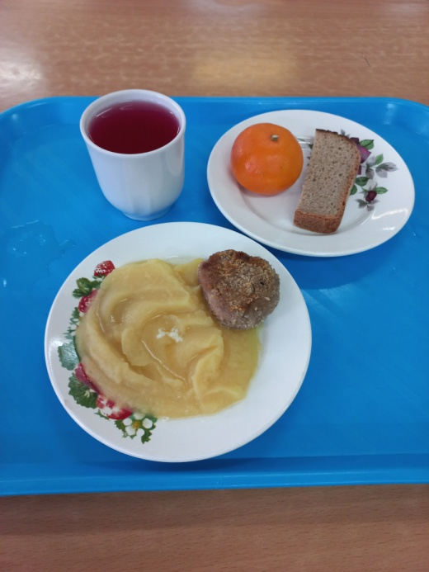
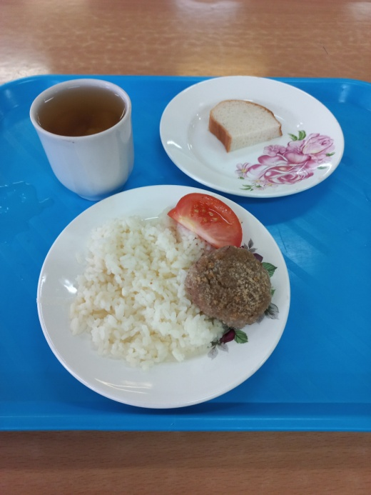
 |  |  | Б | Ж | У
 | ЗАВТРАК 1-4 класс
268 | Биточек с маслом сливочным | 50/5 | 6.80 | 6.90 | 3.71 | 107.26
443 | Картофельное пюре | 150 | 3.24 | 5.60 | 22.05 | 156.00
ПТ | Хлеб ржаной | 30 | 2.7 | 1 | 14.4 | 77.7
 | Витаминизированный напиток | 200 | 0 | 0 | 19 | 80
 | Мандарин | 120 | 1 | 0.2 | 9 | 45.6
 | Итого: |  | 13.74 | 13.70 | 68.16 | 466.56

 | ЗАВТРАК 5-11 класс
268 | Биточек с маслом сливочным | 50/5 | 6.80 | 6.90 | 3.71 | 107.26
448 | Рис отварной | 150 | 3.81 | 6.10 | 38.61 | 228.00
 | Помидор свежий | 30 | 0.72 | 0.12 | 2.28 | 14.40
ПТ | Хлеб пшеничный | 20 | 2.36 | 0.3 | 14.49 | 70.14
342 | Компот из свежих плодов | 200 | 0.6 | 0.1 | 29.8 | 103.6
 | Итого: |  | 14.29 | 13.52 | 88.89 | 523.40

